Hoja 1
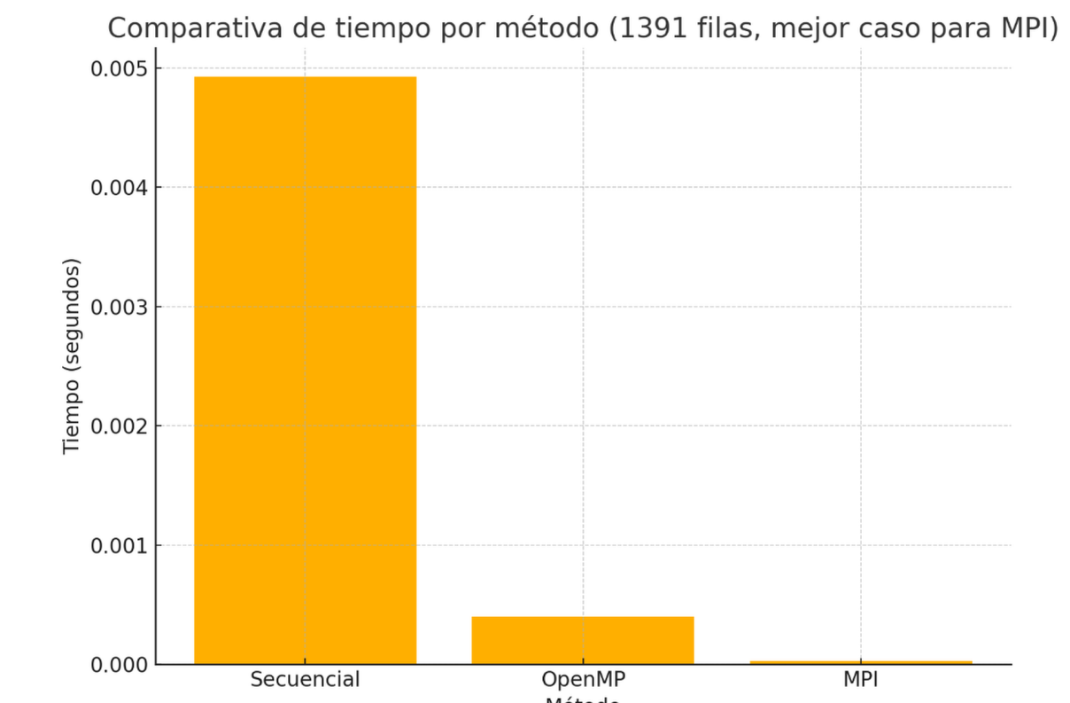
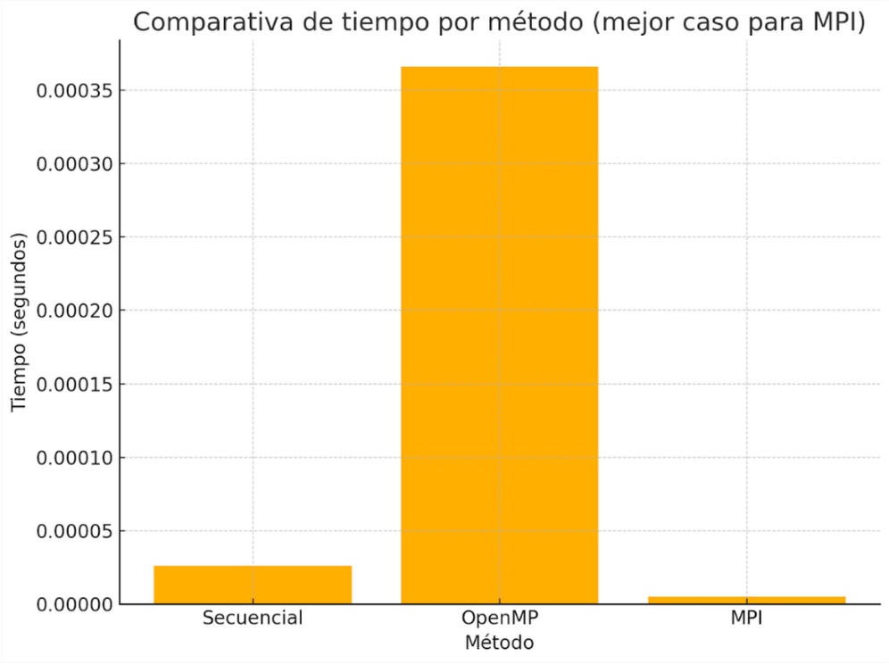
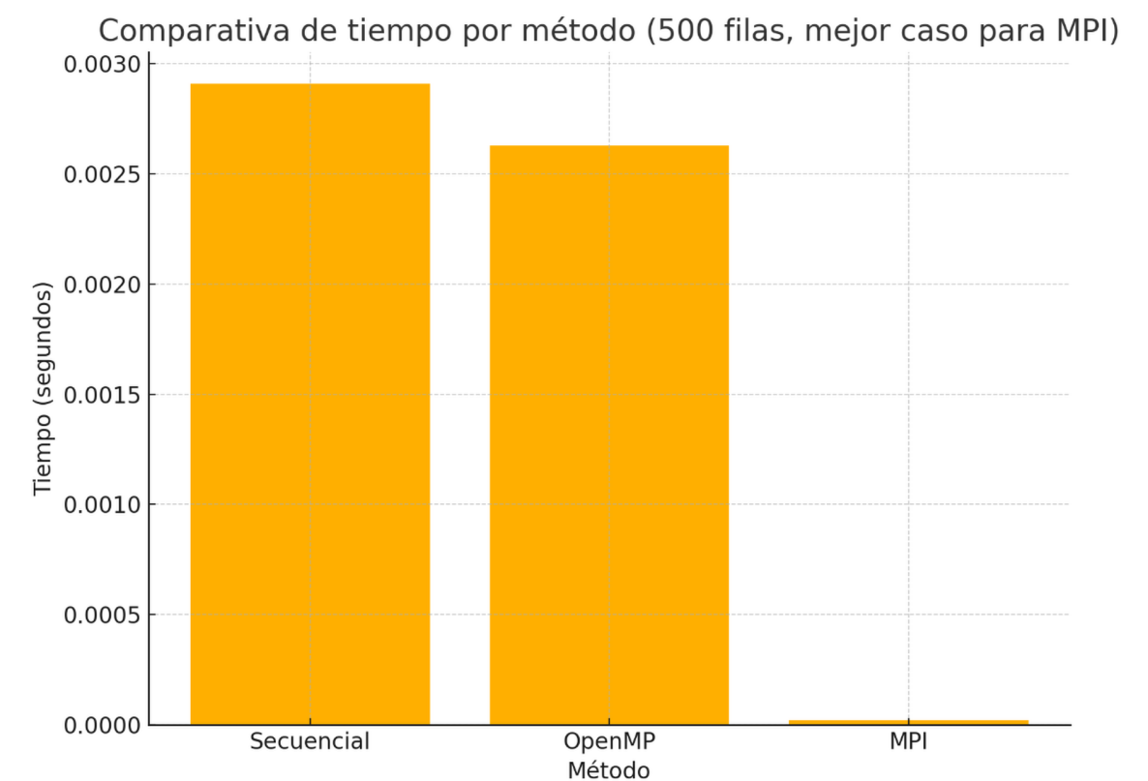
MATRIZ PEQUEÑA |  |  |  | MATRIZ MEDIANA |  |  |  | MATRIZ GRANDE

Método | N_Filas | Hilos/Núcleos | Tiempos_segundos | Método | N_Filas | Hilos/Núcleos | Tiempos_segundos | Método | N_Filas | Hilos/Núcleos | Tiempos_segundos
Secuencial | 4 | 5 | 0.000026 | Secuencial | 500 | 5 | 0.002908 | Secuencial | 1391 | 10 | 0.004925
OenMP | 4 | 8 | 0.000366 | OenMP | 500 | 8 | 0.002629 | OenMP | 1391 | 8 | 0.000398
MPI | 4 | 1 | 0.000005 | MPI | 500 | 1 | 0.000021 | MPI | 1391 | 1 | 0.000027
MPI | 4 | 2 | 0.000029 | MPI | 500 | 2 | 0.000017 | MPI | 1391 | 2 | 0.000056
MPI | 4 | 4 | 0.000016 | MPI | 500 | 4 | 0.00002 | MPI | 1391 | 4 | 0.00033
MPI | 4 | 8 | 0.000421 | MPI | 500 | 8 | 0.000202 | MPI | 1391 | 8 | 0.000478
MPI | 4 | 16 | 0.001171 | MPI | 500 | 16 | 0.000448 | MPI | 1391 | 16 | 0.002159

